Ruta evaluacion de desempeño
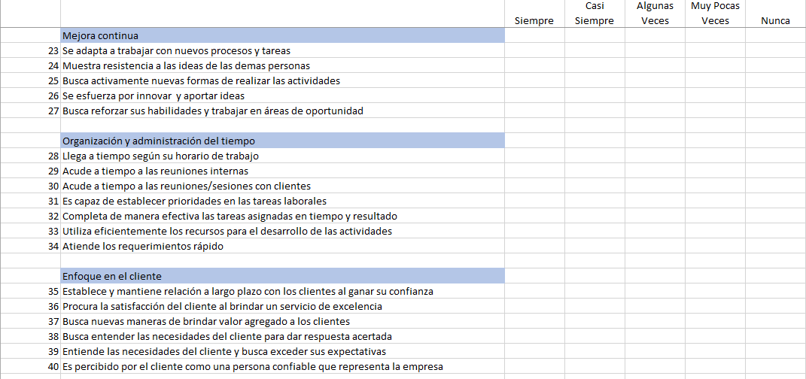
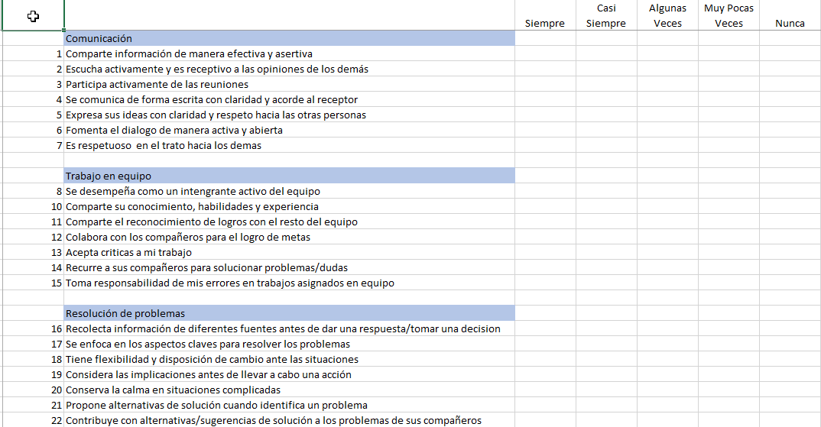
Evaluación de Desempeño 360°

Jefe Inmediato

Compañero
Evaluado
Cliente

Subalterno

AUTOEVALUACION
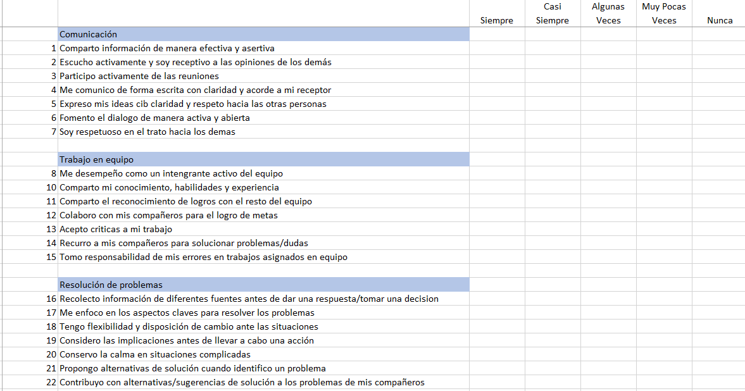
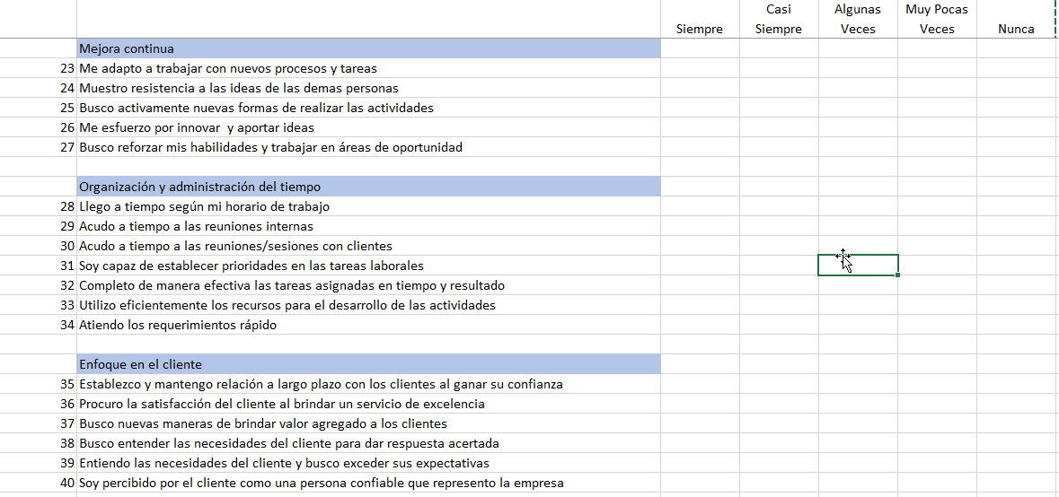

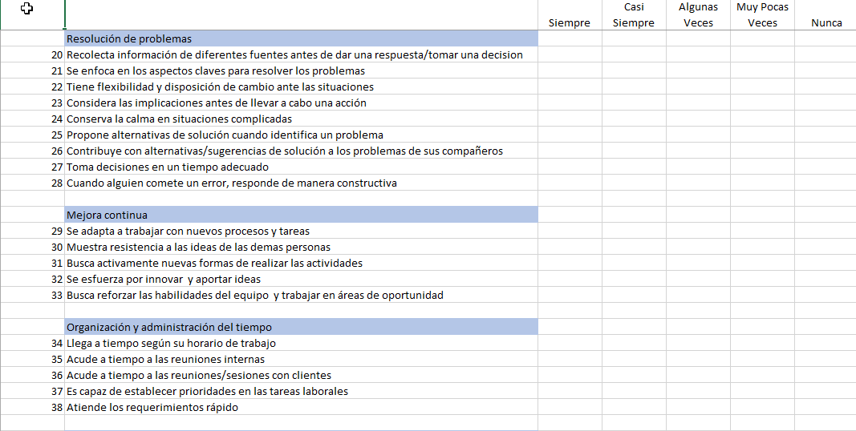
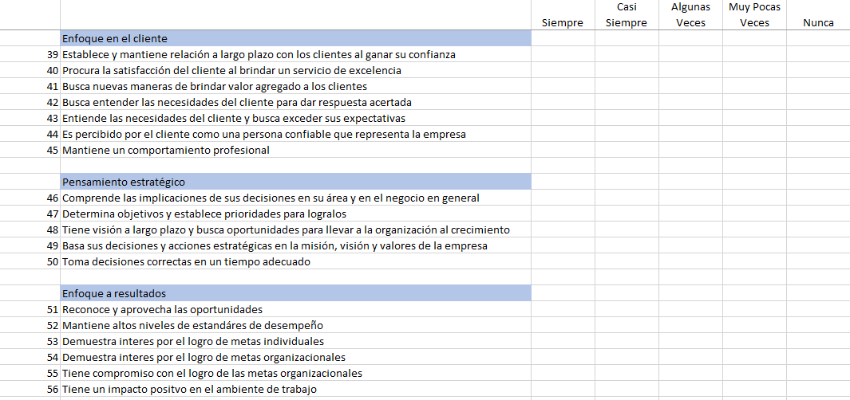
EVALUACION DE JEFE
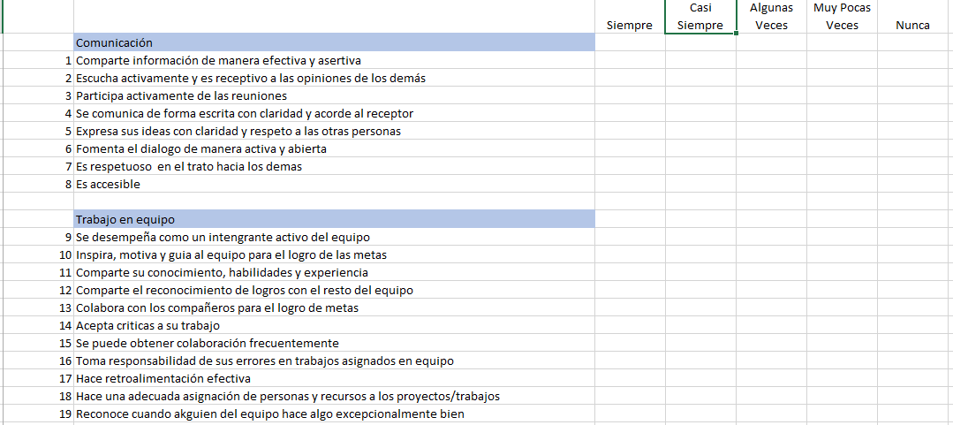

EVALUACION DE COMPAÑEROS

PRESUPUESTO
PlanillaExcel.com Presupuesto Inicial de emprendimiento| AYUDA →

Presupuesto Inicial de Emprendimiento

Financiamiento |  | Estimado
Inversores
 | Diego Antonio | $ 20,000,000.00
 | Diego Gonzalez (aporto PPyE) | $ 0.00
 | Total Inversión | $ 20,000,000.00

Préstamos
 | Préstamos del Banco 1 | $ 0.00
 | Préstamos del Banco 2 | $ 0.00
 | Préstamo no bancario | $ 0.00
 | Total Préstamos | $ 0.00
Otro Financiamiento
 | Subvención Estado | $ 0.00
 | Otros | $ 0.00
 | Total Otro Financiamiento | $ 0.00

Total Financiamiento |  | $ 20,000,000.00

Ingresos |  | 2021

 | Empresa Tipo A | $ 60,960,000.00
 | Planes Branding | $ 3,000,000.00
 | Motion Graphics 2D (Minuto) | $ 1,500,000.00
 | Diseño y/o Animacion 3D | $ 3,000,000.00
 | Piezas Graficas | $ 200,000.00
 | Desarrollo WEB | $ 5,000,000.00
 | Promedio | $ 2,540,000.00
 | Numero de Posibles Clientes | 6
 | Renovaciones Trimestrales | 4
 | Total Venta Presupuestada Empresa Tipo A | $ 60,960,000.00

 | Empresa Tipo B | $ 30,600,000.00
 | Planes Branding | $ 1,500,000.00
 | Motion Graphics 2D (Minuto) | $ 1,000,000.00
 | Diseño y/o Animacion 3D | $ 2,500,000.00
 | Piezas Graficas | $ 150,000.00
 | Desarrollo WEB | $ 2,500,000.00
 | Promedio | $ 1,530,000.00
 | Numero de Posibles Clientes | 5
 | Renovaciones Trimestrales | 4
 | Total Venta Presupuestada Empresa Tipo B | $ 30,600,000.00

 | Empresa Tipo C | $ 12,333,333.33
 | Planes Branding | $ 950,000.00
 | Motion Graphics 2D (Minuto) | $ 600.000 / Minuto
 | Diseño y/o Animacion 3D | $2.000.000 / Minuto
 | Piezas Graficas | $ 100,000.00
 | Desarrollo WEB | $ 800,000.00
 | Promedio | $ 616,666.67
 | Numero de Posibles Clientes | 5
 | Renovaciones Trimestrales | 4
 | Total Venta Presupuestada Empresa Tipo B | $ 12,333,333.33

Total Ingresos |  | $ 103,893,333.33

Costos/Gastos |  | 2021
Costos
 | Licencias y permisos | $ 3,040,800.00
 | Directo de Arte | $ 18,000,000.00
 | Director de Proyectos | $ 18,000,000.00
 | Creativo I | $ 18,000,000.00
 | Costos Totales | $ 57,040,800.00

Gastos
 | Director Administrativo | $ 20,400,000.00
 | Director Financiero | $ 20,400,000.00
 | Licencia Softwae Contable | $ 1,620,000.00
 | Licencia Office | $ 289,990.00
 | Gastos Totales | $ 42,709,990.00

Total Costos Gastos |  | $ 99,750,790.00

